상품제안서
엔조이 304 보온병 텀블러 300ml | 상품코드: S06302

 |  |  |  |  |  |  | 02-713-8555 | www.synergygift.co.kr
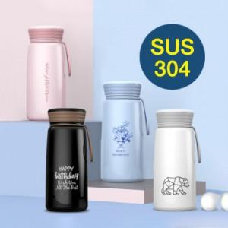

【상세/제작정보】 | <p>★ 304 최고급 스테인리스스틸강!!</p><p>★ 납성분, 철가루 NO​&nbsp;</p><p>​★ 이중진공</p>

【인쇄/포장옵션】 | 실크, 레이저 / 포장지포장

【공급단가】 | 수량 | 50~ | 100~ | 500~ | 1,000~ | 3,000~
*VAT별도 | 단가 | 7,410원 | 7,010원 | 6,660원 | 6,490원 | 6,380원

【상품 URL】 | https://www.synergygift.co.kr:443/src/goods_detail.php?gdno=17306

